Quy định (v4.0)
Quy định chung |  |  |  | Phụ lục 01: Documentation Review (các bản từ 01 đến 03)

1. Hạn nộp: |  |  |  | 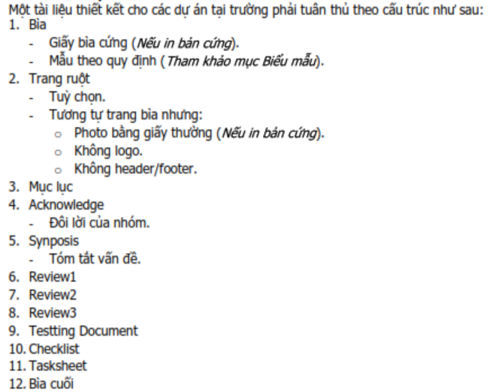
 |  | Hạn nộp tối đa là 17:00 của ngày được nêu trong lịch làm việc.
 | Lưu ý:
 |  | - Với Midterm và Final Submit, thiếu một trong hai sẽ phải học lại project dù quá trình hoàn tất.
 |  | - Hạn nộp Status Report cho Ấn độ, tối đa là 17g00 của ngày thứ 10 (ngày 24/01/2023) và thứ 20 (ngày 03/02/2023) tính từ ngày bắt đầu dự án.

2. Loại hình nộp (qua email):
 | a. Nộp file:
 |  | + Nộp dưới dạng file đính kèm.
 | b. Nộp link:
 |  | + Số link: 02 link gồm một link chính, một link dự phòng.
 |  | + Link chính (Link) qua gitHub;
 |  | + Link dự phòng (mirror) dùng shorten site rút ngắn (tinyurl.com, bitly.com…) để trả về một shorten link.
 |  | Ví dụ: | Link:
 |  |  | https://github.com/SvLaTui/eProjectSem01;
 |  |  | Mirror:
 |  |  | http://destyy.com/wMXvW4MF; http://bit.ly/2WoU1aZJ
 | c. Subject mail:
 |  | + Quy tắc: eProject Sem01_Batch Name_eProject Name_GroupXX_Report Name
 |  | Ví dụ: | eProject Sem01_T1.1904.M1_MiniSoft_Group01_Review01
3. Quy cách nộp file nén: (Không áp dụng cho link gitHUB)
 | a. Tên file nén:
 |  | + Quy tắc eProject Name_GroupXX_Report Name
 |  | Ví dụ: | MiniSoft_Group01_Review01
 | b. Định dạng:
 |  | + Định dạng file nén: *.rar hay *.zip |  | Phụ lục 02: [File NÉN] nội dung nộp Final Submit
 | Lưu ý:
 |  | - Các file văn bản trong file nén cần chuyển sang định dạng tài liệu: *.pdf
 |  | - Chỉ áp dụng với hình thức nộp file đính kèm theo mail hay nộp shorten link cho mirror.
4. Các nội dung nộp:
 | a. Process
 |  | + Gửi Giáo viên hướng dẫn và CC các thành viên trong nhóm.
 |  | + Tên tài liệu: Theo quy định 3, mục b. Thay tên tài liệu phù hợp như Review01, Review02, Review03 hay Coding
 |  | + Nội dung nộp: tham khảo thêm phụ lục 01 |  |  | Hình H1
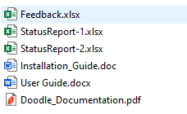
 | b. First Status Report:
 |  | + Gửi eProject (email nhận đề tài) và CC GĐ Đào tạo (SinhTP@fe.edu.vn), Gv hướng dẫn (NhanLT@fe.edu.vn)
 |  | + Mail Subject: eProject Sem01_Batch Name_Project Name_GroupXX_1stStatusReport
 |  | + Nội dung nộp:
 |  |  | - Tất cả những gì đã làm trong bản nộp tài liệu đến Review2.
 |  |  | - File Excel 1st Status Report
 |  | Lưu ý: Chuyển tài liệu sang *.PDF; Nén chung file PDF và Excel vào một file nén theo quy cách nộp file
 | c. Second Status Report:
 |  | + Gửi eProject (email nhận đề tài) và CC GĐ Đào tạo (SinhTP@fe.edu.vn), Gv hướng dẫn (NhanLT@fe.edu.vn)
 |  | + Mail Subject: eProject Sem01_Batch Name_Project Name_GroupXX_2ndStatusReport
 |  | + Nội dung nộp:
 |  |  | - Nộp tài liệu hoàn chỉnh (tham khảo phục lục 01).
 |  |  | - File Excel 2nd Status Report
 |  | Lưu ý: Chuyển tài liệu sang *.PDF; Nén chung file PDF và Excel vào một file nén theo quy cách nộp file
 | d. Midterm Submit: |  |  |  | Hình H2
 |  | + Gửi Giáo viên hướng dẫn và CC các thành viên trong nhóm.
 |  | + Mail Subject: eProject Sem01_Batch Name_Project Name_GroupXX_MidtermSubmit |  | Chúc Thành công
 |  | + Chỉ nộp tài liệu thiết kế đã tổ chức thành cuốn trong một file hoàn chỉnh(xem GuideOfDocumentation)
 | e. Final Submit:
 |  | + Gửi Giáo viên hướng dẫn và CC các thành viên trong nhóm.
 |  | + Mail Subject: eProject Sem01_Batch Name_Project Name_GroupXX_FinalSubmit
 |  | + Nộp toàn bộ dự án (tham khảo phụ lục 2).
 |  | + Nội dung FILE NÉN CHO MIRROR chứa 2 thư mục sau (Xem hình H1):
 |  |  | - Thư mục Documentation (chứa Tài liệu thiết kế, User Guide, Installation Guide, Status Report)
 |  |  | - Thư mục Source code (chứa toàn bộ mã nguồn của website)
 |  | + Trong đó, Documentation chứa như hình H2

Lưu ý: | Midterm và Final Submit không gửi:
 | 1. eProject
 | 2. Giám Đốc Đào tạo

